Накладная-№3
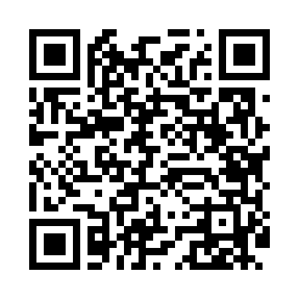
Номер товарно-транспортной накладной: |  |  | Торговый представитель: Amriyev Muhammad
Поставщик: Toshkent falcon fly 2 |  |  | Телефон торгового представителя: +998972880505
Дата отгрузки: 07.11.2025 |  |  | Контрагент: """" Klient
Дата консигнации: |  |  | Адрес:
Доставщик: |  |  | Телефон:
Телефон доставщика:
Время заказа: 07.11.2025 17:51:00
№ | Штрих-код | Название товаров (работ,услуг) | Количество | Количество в кейсе | Цена | Сумма
 |  |  | 60 |  |  | 113
1 | 6915649157098 | Пластиковый салатница DB-59-80 | 50 | 50 шт. | 1.50 | 75
2 | 6934179000698 | Миска 40 см DB-6-102 | 10 | 10 шт. | 3.80 | 38
Итого: 113$|->UZS: 1,412,500.00

